トップページ
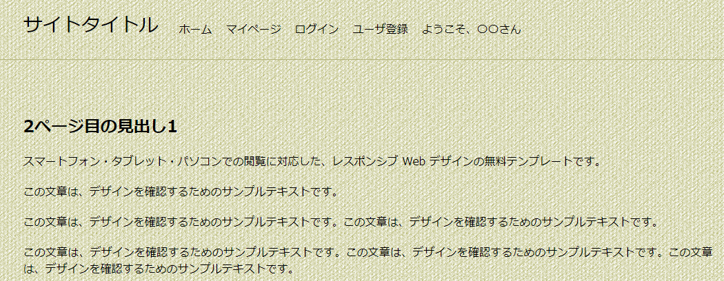
ホーム太字

〇解決済みのみ
〇期間：（選択）～（選択）

2以降のときは前へも表示

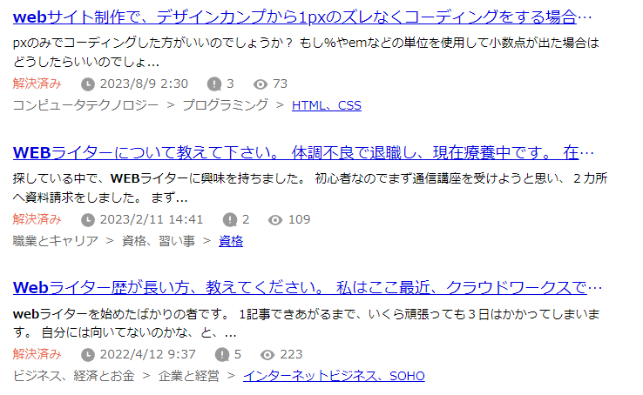

公式のホームページはこちら URL

ログイン画面
ログイン太字
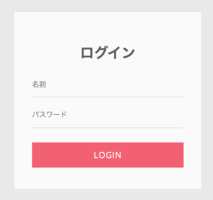

登録がまだの方はこちら（リンク）

ユーザ登録画面
ユーザ登録太字

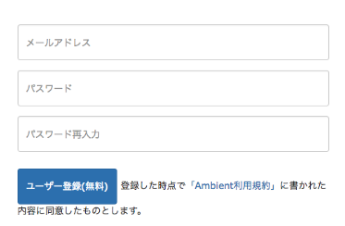

ユーザ名

ユーザ登録＆ログイン

マイページ
マイページ太字

〇〇さんのマイページ
ユーザ名変更
パスワード変更

回答受付中の質問
解決済みの質問
お気に入りした質問

公式のホームページはこちら URL

ユーザ名変更画面
新しいユーザ名

変更（緑ボタン）

パスワード変更画面
ユーザ名（自動入力）

新しいパスワード

変更（緑ボタン）

ユーザ情報変更完了画面
変更が完了しました

質問投稿フォーム
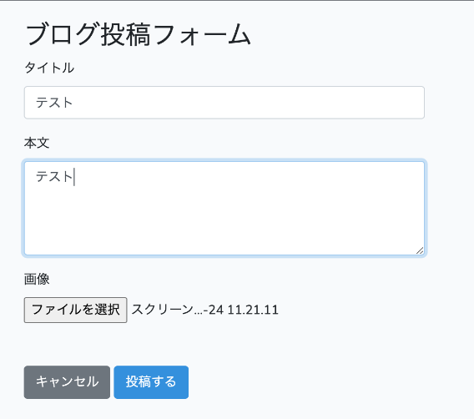

ユーザ名（固定）

投稿完了画面
質問の投稿が完了しました

質問ページ(解決済み)
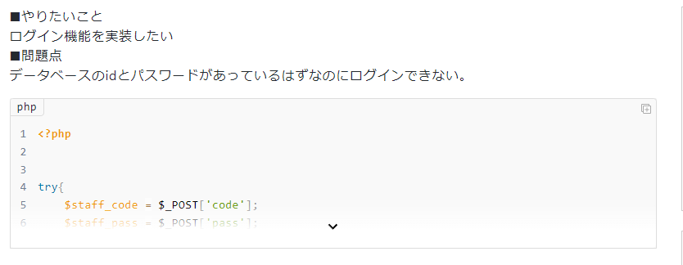
お気に入り★
報告

質問ページ(回答受付中)
回答受付中（緑色）

お気に入り★
報告

ベストアンサーにする
報告
この回答をベストアンサーにしますか？（ポップアップ） はい キャンセル

ベストアンサーにする
報告

ベストアンサーにする
報告

回答する

ユーザ名（固定）

ユーザ登録すると回答ができるよ

回答

報告フォーム
理由

既に報告済みです

報告完了画面
報告が完了しました

